画面イメージ
画面イメージ
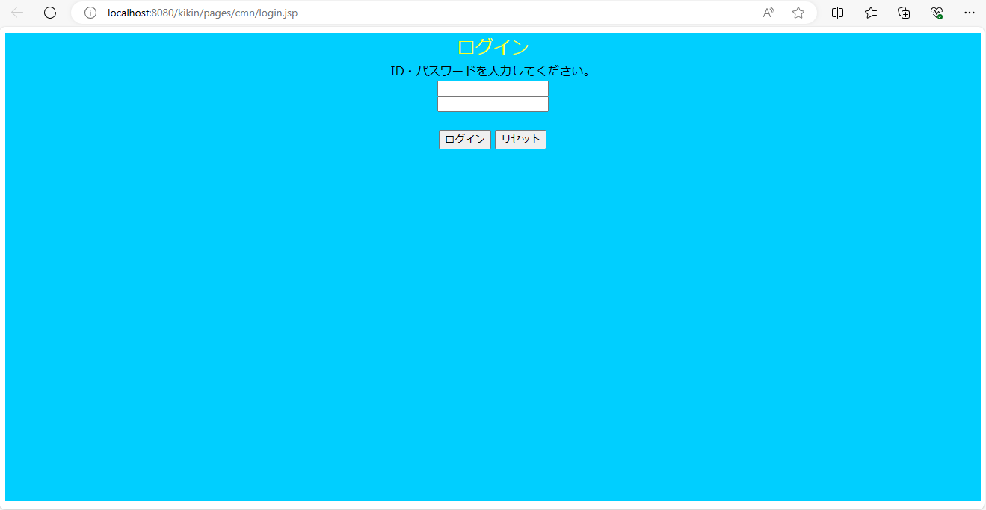

画面項目
 | # | 項目名 | コントロール(タグ) | サイズ | 必須 | 初期値 | テーブル名 | カラム名 | ReadOnly | 備考
 | 1 | ログインID | text | 6 | ○ | - | 社員マスタ | 社員ID | - | 半角英数入力
 | 2 | パスワード | password | 6 | ○ | - | 社員マスタ | パスワード | - | 半角英数入力
 | 3 | ログイン | button | - | - | - | - | - | -
 | 4 | リセット | button | - | - | - |  | - | - | 画面入力をリセットする

